目录
序号 | 目录 | 链接
1 | Background | Link
2 | ASimpleExample | Link
3 | 50EFTOption | Link
4 | BinomialVSBS | Link
5 | HistoricalVolatility | Link
期权：
如何使用Excel 以及Black-Sholes Model
对上证50ETF期权进行定价估值

Background
Back
 | Background Information

 | Black–Scholes–Merton model 20世界最伟大的金融公式





Fisher Black
Robert C Merton
Myron Scholes

 | 布莱克和斯克尔在1973年在《期权定价和公司债》发文，该文根据1966年至1969年间期权交易
 | 数据进行分析，给出了期权定价公式。

 | 后来，斯科尔斯和默顿又进一步发展了这一个方程，为包括股票、债券、货币、商品在内的新兴
 | 衍生品市场的各种亿市场价格变动的衍生金融工具的合理定价奠定了基础。

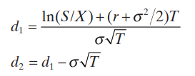

 | S：表示股票当前的价格
 | X：表示期权的执行价格
 | T：表示行权价格距离现在到期日
 | N：表示正态分布
 | б：表示波动率

 | B-S模型有7个重要的假设
 | 1、股票价格行为服从对数正态分布模式；
 | 2、在期权有效期内，无风险利率和金融资产收益变量是恒定的；
 | 3、市场无摩擦，即不存在税收和交易成本，所有证券完全可分割；
 | 4、金融资产在期权有效期内无红利及其它所得(该假设后被放弃)；
 | 5、该期权是欧式期权，即在期权到期前不可实施。
 | 6、不存在无风险套利机会；
 | 7、证券交易是持续的；

ASimpleExample
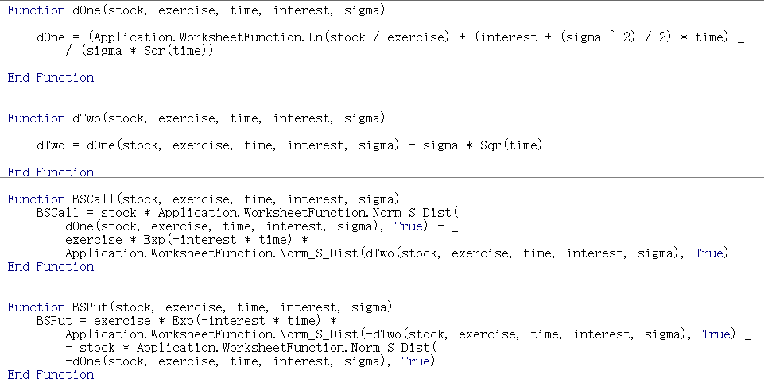
Back
 | 一个简单的案例 (用Excel公式或者VBA）

 | 股票目前价格 | 50
 | 执行价格 | 45
 | 无风险利率 | 4%
 | 期权到期时间 | 0.75
 | 股票波动率 | 30%

 | d1 | 0.6509 | =(LN(S/X)+(rate+(Sigma^2)/2)*T)/(Sigma*SQRT(T))
 | d2 | 0.3911 | =C18-Sigma*SQRT(T)

 | N(d1) | 0.7424466349 | =NORM.S.DIST(C18,TRUE)
 | N(d2) | 0.65213799122 | =NORM.S.DIST(C19,TRUE)

 | Call Price | 8.6434337071 | =S*C21-X*EXP(-rate*T)*C22
 | Put Price | 2.3134827168 | =C24+X*EXP(-rate*T)-S

 | Stock Price | 8.6434337071 | 内在价值
 | 5 | 0.0000 | 0 | 0.000000000000000016
 | 10 | 0.0000 | 0 | 0.000000006272451225
 | 15 | 0.0000 | 0 | 0.000028392918447725
 | 20 | 0.0029 | 0 | 0.002853760239515876
 | 25 | 0.0484 | 0 | 0.048405224028071790
 | 30 | 0.3101 | 0 | 0.310051549383445500
 | 35 | 1.1077 | 0 | 1.107685559891464800
 | 40 | 2.7319 | 0 | 2.731863083450291000
 | 45 | 5.2777 | 0 | 5.277672521047162000
 | 50 | 8.6434 | 5 | 3.643433707115662000
 | 55 | 12.6307 | 10 | 2.630730980450600500
 | 60 | 17.0378 | 15 | 2.037833435617187700
 | 65 | 21.7056 | 20 | 1.705621303373071400
 | 70 | 26.5256 | 25 | 1.525589687810622800
 | 75 | 31.4304 | 30 | 1.430439448391141000
 | 80 | 36.3811 | 35 | 1.381069196126972500
 | 85 | 41.3558 | 40 | 1.355789404586438700

 | CallPriceWithVBA | 8.6434337071
 | PutPriceWithVBA | 2.3134827168

BinomialVSBS
Back
 | 二叉树 VS BS Model

 | 证券代码： | 510050
 | 名称： | 50ETF
 | 当前价格： | 2.3650
 | 到期时间： | 2022-12-28 |  | 到期月份的第四个星期三（遇法定节假日顺延）
 | 今日日期： | 2022-10-28
 | 剩余天数： | 61
 | 期权合约代码： | 510050C2212M03100
 | 合约简称： | 50ETF购12月3100
 | 波动率： | 0.3077
 | 行权价格： | 3.10

 |  | 起始日 | 到期日 | 天数 | 利率
 | Shibor 1M | 2022-10-28 | 2022-11-28 | 31 | 1.6750%
 | Shibor 2M | 2022-10-28 | 2023-01-28 | 92 | 1.7430%
 | 61天无风险利率 |  |  | 61 | 1.7084%

 | BS计算的Call价格 | 0.0020284123942

 | 二叉树计算的Call价格 | 0.002005265776
 | n | 200
 | t | 0.00083561643836 | =(61/365)/C23
 | R | 100.001% | =EXP(F18*C24)
 | U | 1.0089343688 | =EXP(C12*SQRT(C24))
 | D | 0.99114474734 | =EXP(-C12*SQRT(C24))
 | r | 0.001% | =C25-1
 | u | 0.008934368755 | =C26-1
 | d | -0.0088552526623 | =C27-1

 | n | 二叉树定价 | BS定价
 |  | 0.002005265776 | 0.0020284123942
 | 5 | 0.0009446906384 | 0.0020284123942
 | 10 | 0.0016885395543 | 0.0020284123942
 | 15 | 0.0018772165677 | 0.0020284123942
 | 20 | 0.0018309893247 | 0.0020284123942
 | 25 | 0.0018113822323 | 0.0020284123942
 | 30 | 0.0018349683309 | 0.0020284123942
 | 35 | 0.0018801295295 | 0.0020284123942
 | 40 | 0.0019273231351 | 0.0020284123942
 | 45 | 0.0019644688641 | 0.0020284123942
 | 50 | 0.0019855684018 | 0.0020284123942
 | 55 | 0.0019886207447 | 0.0020284123942
 | 60 | 0.001973998891 | 0.0020284123942
 | 65 | 0.001943360793 | 0.0020284123942
 | 70 | 0.0018990143403 | 0.0020284123942
 | 75 | 0.0019696019788 | 0.0020284123942
 | 80 | 0.0020004506203 | 0.0020284123942
 | 85 | 0.0019996337987 | 0.0020284123942
 | 90 | 0.0019739613822 | 0.0020284123942
 | 95 | 0.0019381949912 | 0.0020284123942
 | 100 | 0.0019931294733 | 0.0020284123942
 | 105 | 0.0020089584009 | 0.0020284123942
 | 110 | 0.0019945310114 | 0.0020284123942
 | 115 | 0.0019570154812 | 0.0020284123942
 | 120 | 0.0019954622668 | 0.0020284123942
 | 125 | 0.0020121122494 | 0.0020284123942
 | 130 | 0.0019982286774 | 0.0020284123942
 | 135 | 0.0019616815496 | 0.0020284123942
 | 140 | 0.0020055478779 | 0.0020284123942
 | 145 | 0.0020132505864 | 0.0020284123942
 | 150 | 0.0019929480069 | 0.0020284123942
 | 155 | 0.0019889616788 | 0.0020284123942
 | 160 | 0.002014582735 | 0.0020284123942
 | 165 | 0.0020088391163 | 0.0020284123942
 | 170 | 0.0019788143127 | 0.0020284123942
 | 175 | 0.0020097965771 | 0.0020284123942
 | 180 | 0.0020157341073 | 0.0020284123942
 | 185 | 0.0019954173424 | 0.0020284123942
 | 190 | 0.0020032694753 | 0.0020284123942
 | 195 | 0.0020179816941 | 0.0020284123942
 | 200 | 0.002005265776 | 0.0020284123942

